Sheet1
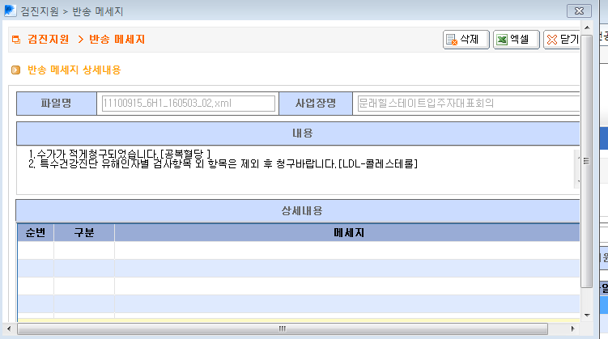
문래힐스테이트입주자대표회의 공단전송 1차 반송

